吹屋200㎞
 | （距離は参考値） |  | BRM405吹屋２００km 6:００ スタート |  |  |  |  | 2025/11/09修正

NO. | 区間距離 | 積算距離 | 通過点 S=信号 | 進路 | ルート | 看板表示 | 情報、その他 | クローズ | PC間距離
1 | 0.00 | 0.00 |  | 左 |  |  | スタート ゆるびの舎 06：00 | 6:30:00
2 | 0.20 | 0.20 | ┳字路 | 左 |  |  | 左折する |  | 0.20
3 | 0.10 | 0.30 | ╋字路 | 右 |  |  | 右折する |  | 0.30
4 | 0.30 | 0.60 | ╋字路 S | 左 | K185 |  | 左折して県道185号に入る |  | 0.60
5 | 0.80 | 1.40 | ╋字路（無津）S | 直進 | K153 | 撫川 | 直進して、そのまま県道153号へ進む |  | 1.40
6 | 3.40 | 4.80 | ┫字路 S | 左折 |  |  |  |  | 4.80
7 | 1.10 | 5.90 | ╋字路(撫川橋）Ｓ | 直進 |  |  | 川沿い西側を進む |  | 5.90
8 | 1.50 | 7.40 | ┣字路 | 右折 |  |  | JRをアンダーパスし最初の橋を渡り対岸の土手へ、川の東側 |  | 7.40
9 | 2.80 | 10.20 | Ｙ字分岐 Ｓ(押しボタン点滅) | 左斜め |  |  | 小学校横、左斜め川沿いへ進む（キャットアイに注意） |  | 10.20
10 | 2.20 | 12.40 | ┫字路 | 左折 |  |  | 高速のボックスをくぐって最初の対岸へ渡る橋を左折し渡る、川の西側へ |  | 12.40
11 | 0.40 | 12.80 | ╋字路(福崎）Ｓ | 直進 |  |  |  |  | 12.80
12 | 4.70 | 17.50 | ┳字路 | 左折 |  |  |  |  | 17.50
13 | 0.60 | 18.10 | ┳字路 | 左折 | Ｒ４２９ |  | 道なりにＲ４２９を進む |  | 18.10
14 | 1.50 | 19.60 | ┣字路 S | 右折 | K71 | 御津 |  |  | 19.60
15 | 11.20 | 30.80 | ╋字路 Ｓ | 左折 | Ｋ３１ | 高梁 |  |  | 30.80
16 | 9.30 | 40.10 | ┳字路 Ｓ | 右折 | Ｒ４２９ | 高梁 |  |  | 40.10
17 | 0.50 | 40.60 | ＰＣ１ ローソン吉備中央店 | 左側 | Ｒ４２９ |  | レシート取得後、そのまま直進 | 8:54:00 | 40.60
18 | 0.10 | 40.70 | ┣字路 S | 右折 | R429 | 津山 |  |  | 0.10
19 | 4.60 | 45.30 | ┣字路 | 右折 |  | かもがわ総合 スポーツ公園 | 下っているのでミスコースに注意！ |  | 4.70
20 | 1.20 | 46.50 | ┳字路 | 左折 | 広域農道 |  |  |  | 5.90
21 | 18.80 | 65.30 | ┣字路 | 右折 |  | 常山公園 | 左カーブ後なので入口に注意！ |  | 24.70
22 | 0.10 | 65.40 | 通過チェック１ (常山公園で写真) | 右側 |  |  | 農道を右折して公園に入って下さい、公園内にトイレあります。 入口が、右カーブ中で下りの区間です、通過しないように注意！ 有漢常山公園内の【石の風くるま】と自転車を撮り、通過時間を記入。 撮影後元に帰り直進。 参考クローズ10：12 | 参考 クローズ 10：12 | 24.80
23 | 0.80 | 66.20 | ╋字路 Ｓ | 左折 | Ｋ４９ | 高梁 | 正面にエネオスGS |  | 25.60
24 | 4.80 | 71.00 | ┳字路 Ｓ | 左折 | Ｒ３１３ | 高梁、R180 |  |  | 30.40
25 | 8.40 | 79.40 | ┳字路（新幡見橋） Ｓ | 右折 | Ｒ１８０ | 米子、新見 | 右折後、ポプラがあります。補給しておきましょう。手前にもローソンあり。 |  | 38.80
26 | 4.30 | 83.70 | ┫字路 | 左折 | かぐら街道 |  | 【三京㈱製砂場】の立て看板が目印。しばらく農道を道なりに走行 この先、結構登ります。 |  | 43.10
27 | 7.80 | 91.50 | ┳字路 | 左折 | Ｋ３０２ | 宇治、吹屋 | 吹屋ふるさと村の看板に従って進む。途中から【かぐら街道】になる |  | 50.90
28 | 8.90 | 100.40 | ┣字路 | 右折 |  | 吹屋、広兼邸 | 赤い看板の【吹屋、広兼邸】右方面へ |  | 59.80
29 | 0.30 | 100.70 | ┳字路 | 右折 |  | 宇治、吹屋 |  |  | 60.10
30 | 0.60 | 101.30 | ┫字路 | 左折 | ふるさと街道 | 吹屋 |  |  | 60.70
31 | 2.80 | 104.10 | ╋字路 | 左折 |  | 広兼邸 | ここの赤い看板(直進)は、観光バス用です。左折してください |  | 63.50
32 | 0.70 | 104.80 | ┳字路 | 右折 |  | 広兼邸 | 広兼邸(右折)の看板があります |  | 64.20
33 | 0.40 | 105.20 | 通過チェック２ (広兼邸の写真) | 左上 |  |  | 左上に大きな家が見えます。 広兼邸をバックに撮り、通過時間を記入。参考クローズ １2：52 | 参考クローズ 12：52 | 64.60
34 | 1.80 | 107.00 | ┳字路 | 左折 | ふるさと街道 | 吹屋 |  |  | 66.40
35 | 1.20 | 108.20 | ┳字路 | 右折 |  |  | バイパスへ行かず、吹屋の町並み方面へ |  | 67.60
36 | 0.20 | 108.40 | ┫字路 | 左折 |  |  | 吹屋の町並みへ入ります |  | 67.80
37 | 0.50 | 108.90 | 通過チェック３ (吹屋郵便局の写真) | 左側 |  |  | 左手に吹屋郵便局があります、暖簾や看板などを撮ってください 参考クローズ １3：08 | 参考クローズ 13：08 | 68.30
38 | 0.20 | 109.10 | ┳字路 | 右折 |  | 新見、坂本 | 駐車場を通過します。トイレあり。右折後下ります。 |  | 68.50
39 | 3.00 | 112.10 | ┳字路 | 左折 | K３３ | 井原、川上 | 下った所、左手に自販機あり。この先チェック4まで自販機なし。 |  | 71.50
40 | 5.60 | 117.70 | 通過チェック4 (吹屋ふるさと村道路標識の写真) | 頭上 | ふるさと 街道 |  | 広域農道へ入る手前にある道路標識を写真に撮ってください 参考クローズ １3：44 | 参考クローズ 13：44 | 77.10
41 | 0.10 | 117.80 | ┫字路 | 左折 | 広域農道 | 吹屋ふるさと村 | この後、結構上ります |  | 77.20
42 | 8.10 | 125.90 | ┣字路 | 右折 | K435 | 川上、備中 | 左手に自販機。 |  | 85.30
43 | 2.40 | 128.30 | Y字路 | 右方向 |  | 夫婦岩 | 左手に自販機 |  | 87.70
44 | 0.10 | 128.40 | 通過チェック５ (夫婦岩の写真) | Uターン |  | 夫婦岩駐車場 | 駐車場の奥に夫婦岩があります。夫婦岩の写真を撮り、 通過時間を記入。撮影後、元へ。K435へ。参考クローズ14：24 | 参考クローズ 14：24 | 87.80
45 | 2.00 | 130.40 | ┣字路 | 直進 | K435 |  |  |  | 89.80
46 | 0.50 | 130.90 | ┳字路 | 右折 |  |  | 【止まれ】の標識があります |  | 90.30
47 | 1.90 | 132.80 | ┣字路 | 直進 |  |  | 左手に小さな赤い看板を直進。 |  | 92.20
48 | 0.50 | 133.30 | ┫字路 | 直進 | 広域農道 | 高梁、R180 | 道なりに直進後、右カーブします。 |  | 92.70
49 | 0.90 | 134.20 | ╋字路 | 右折 | K300 | 成羽 | 橋を過ぎてすぐを右折、羽山渓谷へ。路面に小枝や小石に注意！ |  | 93.60
50 | 7.20 | 141.40 | ┣字路 S | 直進 |  |  | 信号の先を、道なり |  | 100.80
51 | 0.60 | 142.00 | ┳字路 Ｓ | 左折 | Ｒ３１３ | 高梁 |  |  | 101.40
52 | 1.00 | 143.00 | ＰＣ２ セブンイレブン 高梁成羽町東店 | 左側 | Ｒ３１３ |  | レシート取得後、そのまま直進 | 15:24:00 | 102.40
53 | 5.60 | 148.60 | ┳字路(落合橋東） S | 左折 | Ｒ１８０ | 米子、新見 |  |  | 5.60
54 | 0.40 | 149.00 | ┣字路（段町）Ｓ | 右折 |  |  |  |  | 6.00
55 | 0.40 | 149.40 | ╋字路 | 右折 |  |  | 左手にジョイフルがあります.。右折後、地下道へ入らず側道へ。 |  | 6.40
56 | 0.05 | 149.45 | ┓字路 | 左折 |  |  |  |  | 6.45
57 | 0.05 | 149.50 | ┏字路 | 右折 |  |  | 右折し、踏切を渡ると直進し、Ｒ４８４に合流 |  | 6.50
58 | 0.40 | 149.90 | ┣字路 Ｓ | 右折 | Ｒ４８４ | 吉備中央 | ループしながら登る、交通量を見て歩道を通行してください。 |  | 6.90
59 | 13.80 | 163.70 | 通過チェック６ （レシート又は写真撮影） 【道の駅 かよう】 | 左側 | Ｒ４８４ |  | 『道の駅かよう』の看板表示を写真撮影又はローソンでレシートを貰う 参考クローズ １6：48 | 参考クローズ 16：48 | 20.70
60 | 0.10 | 163.80 | ╋字路 Ｓ | 直進 | ふれあい 農道 | 建部 岡山空港 | 賀陽ＩＣを過ぎて『道の駅 賀陽』通過後すぐの交差点 |  | 20.80
61 | 5.70 | 169.50 | ┳字路 S | 右折 | Ｋ７２ | 岡山空港 | 左手に吉備中央公園、トイレあり |  | 26.50
62 | 7.10 | 176.60 | ╋字路 Ｓ | 直進 | Ｋ７２ | 岡山市街 |  |  | 33.60
63 | 5.00 | 181.60 | ┫字路 | 左折 | K71 | 建部、大井 | 下っているので要注意！ |  | 38.60
64 | 0.20 | 181.80 | ┳字路 | 左折 | K71 | 建部、大井 |  |  | 38.80
65 | 6.80 | 188.60 | ┳字路 S | 左折 | Ｒ４２９ | 倉敷 |  |  | 45.60
66 | 1.50 | 190.10 | ┣字路 | 右折 |  |  | 往路と同じ方向へ |  | 47.10
67 | 0.70 | 190.80 | ┣字路 | 右折 |  |  | 往路と同じ方向へ |  | 47.80
68 | 5.00 | 195.80 | ┫字路 | 左折 |  |  | 往路と同じ方向へ。橋を渡ると右折。 |  | 52.80
69 | 6.50 | 202.30 | ┳字路 | 右折 | K１６２ |  | 道路を横断せずに、右側の歩道を通り撫川橋交差点へすすむ。 |  | 59.30
70 | 0.10 | 202.40 | ╋字路（撫川橋）Ｓ | 直進 | Ｋ１５３ |  | 足守川を渡って左。撫川交差点を直進します。（往路と同じ） |  | 59.40
71 | 1.10 | 203.50 | フィニッシュ ローソン 岡山撫川店 | 左側 | K１５3 |  | お疲れ様でした。 ゴール後レシート取得しブルベカード等を指示通りお願いします。 | 19:30:00 | 60.50

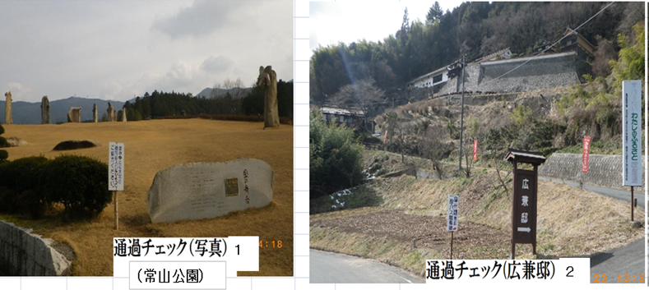
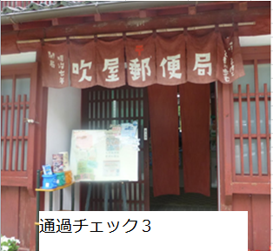

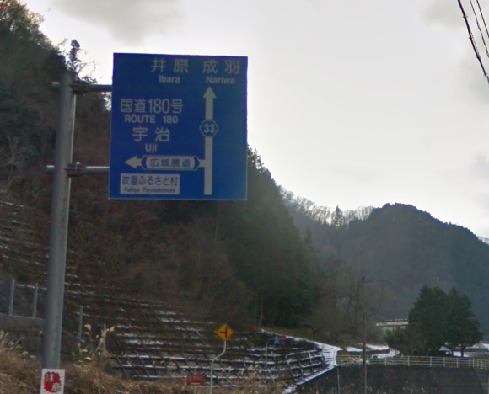
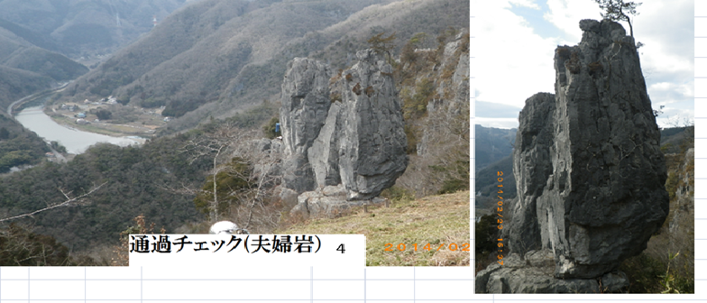
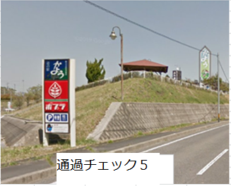

５

通過チェック４
６

 |  |  |  |  |  |  | 現在はポプラではなくローソンになっています

